Чек-лист
Номер | Название | Тип функционалла

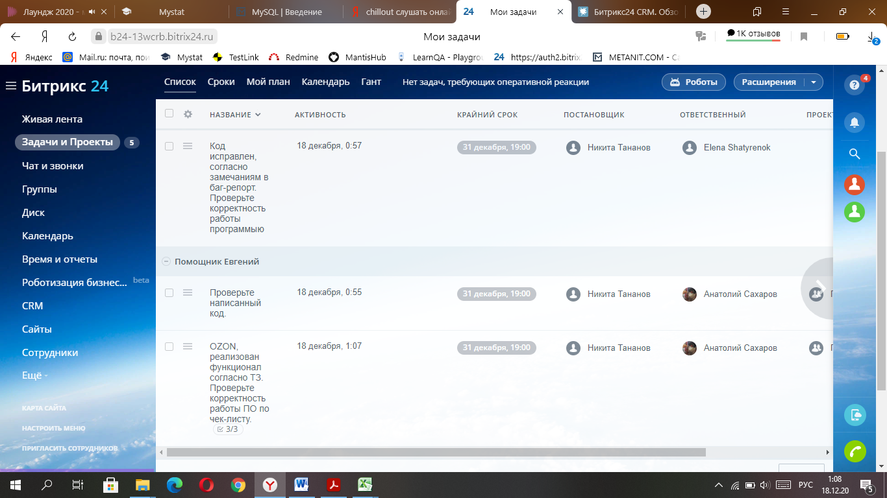
 | Главная страница
1 | Перейти на сайт по указанному адресу | Основной
2 | Зарегистрироваться в системе | Основной
3 | Войти в систему под личным логином / паролем | Основной
4 | Заполнить данные профиля | Основной
5 | Работать с функциями левой рабочей панели | Основной
6 | Работать с функциями правой рабочей панели | Основной
7 | Пригласить сотрудников | Основной
8 | Запустить рабочий день | Основной
9 | Остановить рабочий день | Основной
10 | Остановить рабочий день на перерыв | Основной
11 | Воспользоваться функцией ПОИСК | Основной
 | Живая лента
12 | Зайти в раздел ЖИВАЯ ЛЕНТА | Основной
13 | Изучить представленную информацию раздела | Основной
14 | Осуществить поиск через функцию ПОИСК | Основной
 | Задачи и проекты
15 | Зайти в раздел ЗАДАЧИ И ПРОЕКТЫ | Основной
16 | Добавить задачу | Основной
17 | Зайти в поставленную задачу | Основной
18 | Выполнить предложенные действия в поставленной задаче | Основной
19 | Работать с СПИСОК | Основной
20 | Работать с СРОК | Основной
21 | Работать с МОЙ ПЛАН | Основной
22 | Работать с КАЛЕНДАРЬ | Основной
23 | Работать с ГАНТ | Основной
24 | Работать со списком ПРОСРОЧЕННЫЕ ЗАДАЧИ | Дополнительный
25 | Работать со списком КОММЕНТАРИИ непрочитанные | Дополнительный
26 | Воспользоваться функцией ПРОЧИТАТЬ ВСЕ комментарии | Дополнительный
27 | Осуществить поиск через функцию ПОИСК | Основной
28 | Проставить галку напротив задачи и выполнить предложенные действия | Дополнительный
29 | Применить действие к задаче при ее выделении через галку | Дополнительный
30 | Сортировать задачи по предлагаемым значениям | Дополнительный
 | Чат и звонки
31 | Зайти в раздел Чат и звонки | Основной
32 | Отправить сообщение другому пользователю | Основной
33 | Прикрепить вложение и отправить сообщения другому пользователю | Основной
34 | Получить сообщение от другого пользователя | Основной
35 | Открыть вложение в полученном сообщении от другого пользователя | Основной
36 | Осуществить видеозвонок другому пользователю | Основной
37 | Принять звонок от другого пользователя | Основной
38 | Пригласить в чат другого пользователя | Основной
39 | Воспользоваться функцией ОТКРЫТЬ ИСТОРИЮ СООБЩЕНИЙ | Дополнительный
40 | Воспользоваться функцией ПОИСК ПОЛЬЗОВАТЕЛЕЙ | Дополнительный
41 | Воспользоваться функцией изменения статуса в настоящий момент | Дополнительный
 | Группы и проекты
42 | Зайти в раздел Группы и проекты | Основной
43 | Сортировать по предлагаемым значениям | Дополнительный
44 | Создать группу с предлагаемым статусом | Основной
45 | Войти в дружественную группу | Основной
46 | Вступить в предлагаемую группу | Основной
 | Диск
47 | Зайти в раздел Диск | Основной
48 | Добавить файл | Основной
49 | Добавит папку | Основной
50 | Работать с функцией добавить по остальным предложенным критериям | Основной
51 | Открыть загруженный файл | Основной
52 | Скачать загруженный файл | Основной
53 | Поделиться загруженным файлом | Основной
54 | Переименовать загруженный файл | Основной
55 | Копировать загруженный файл | Основной
56 | Переместить загруженный файл | Основной
57 | Воспользоваться функцией ПОИСК | Основной
58 | Переместить файлы в корзину | Основной
59 | Войти в КОРЗИНУ и осуществлять предложенные действия с файлами | Основной
60 | Сортировать по предлагаемым значениям | Дополнительный
61 | Изменить фнешний вид файлов в диске по предлагаемым значениям | Дополнительный
 | Календарь
62 | Зайти в раздел Календарь | Основной
63 | Открывать календарь по предложенным периодам (день, неделя и тд) | Основной
64 | Синхронизировать календарь с предложенными ресурсами | Основной
65 | Перейти в задачу, отображенную в календаре | Основной
66 | Перейти в событие, отображенное в календаре | Основной
67 | Проверить отображение добавленного события в календаре | Основной
68 | Проверить отображение добавленной задачи в календаре | Основной
 | Время и отчеты
69 | Перейти в раздел Время и отчеты | Основной
70 | Работать с ГРАФИК ОТСУТСТВИЙ | Основной
71 | Работать с РАБОЧЕЕ ВРЕМЯ | Основной
72 | Работать с BITRIX24.TIME | Основной
73 | Работать с РАБОЧИЕ ОТЧЕТЫ | Основной
74 | Работать с РАБОЧИЕ ГРАФИКИ | Основной
75 | Работать с СОБРАНИЯ И ПЛАНЕРКИ | Основной
76 | Работать с ЕЩЕ | Основной
 | Роботизация бизнеса
77 | Перейти в раздел Роботизация бизнеса | Основной
78 | Создать новый процесс | Основной
79 | Работать со списком процессов | Основной
80 | Сортироваать список по предложенным критериям | Дополнительный
81 | Работать с функцией ОБРАТНАЯ СВЯЗЬ | Дополнительный
82 | Отображать на странице предложенное количество процессовв | Дополнительный
 | CRM
83 | Перейти в раздел CRM | Основной
84 | Добавить сделку | Основной
85 | Работать со сделками в Канбан | Основной
86 | Работать со сделками в Списках | Основной
87 | Работать со сделками в Календаре | Основной
 | Сайты
88 | Перейти в раздел Сайты | Основной
89 | Создать сайт | Основной
90 | Заказать сайт | Основной
91 | Войти в КОРЗИНУ и осуществлять предложенные действия | Основной
 | Сотрудники
92 | Перейти в раздел сотрудники | Основной
93 | Работать со структурой компании | Основной
94 | Работать с сотрудниками | Основной
95 | Работать со списками | Основной
96 | Работать с еще | Основной

